材料及结果
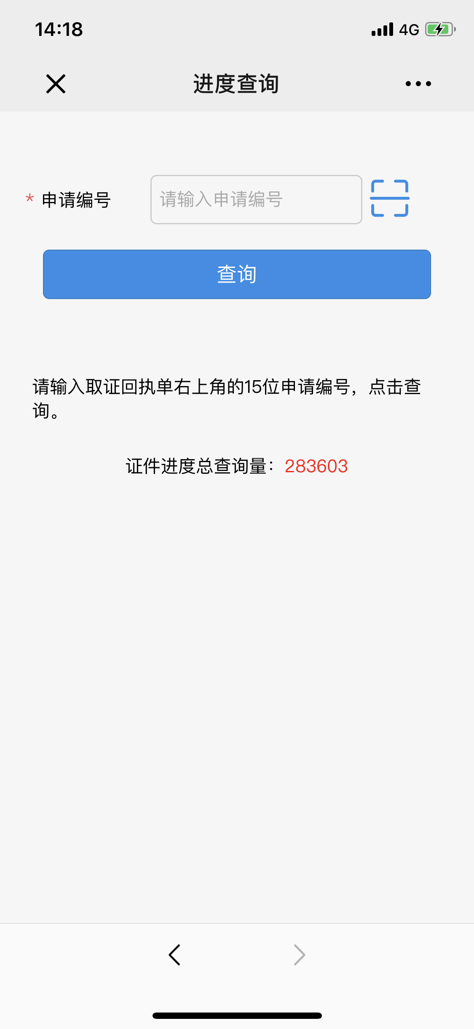
材料信息梳理表
第一步 | 进入南京公安微警务，选择交管服务，进入联系方式变更，选择驾驶证联系人信息变更，然后选择驾驶证联系人信息变更申请
序号 | 元素名称 | 元素说明
1 | 申请编号
2 | 证件进度总查询量

线上办理流程
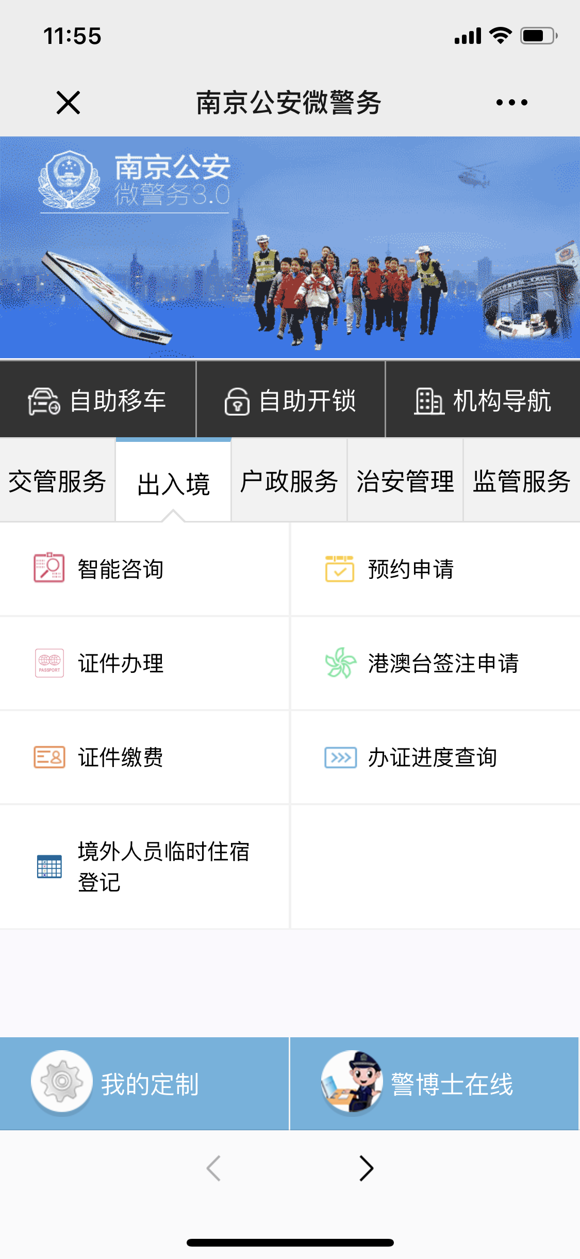
操作步骤 | 步骤名称 | 是否必须步骤 | 步骤描述
第一步 | 进入查询 | 是 | 进入南京公安微警务，选择出入境，进入办证进度查询
第二步 | 正式查询 | 是 | 页面输入申请编号或者扫描编号进行查询
第三步 | 查询结果 | 是 | 系统根据申请编号出示对应的查询结果

